FICHA RESUMEN PLACO
 |  | MINISTERIO DE HACIENDA Y FUNCIÓN PÚBLICA |  |  |  |  |  |  |  |  |  |  |  |  |  |  |  |  |  | SECRETARÍA DE ESTADO DE HACIENDA DIRECCIÓN GENERAL DEL CATASTRO

FICHA RESUMEN
GERENCIA-MUNICIPIO: 33008 CABRALES |  |  |  |  |  |  |  |  |  |  |  |  |  | Nº EXPEDIENTE: 217464.33/24

REFERENCIA CATASTRAL: 33008B00400427 |  |  |  |  |  |  |  |  |  |  |  |  |  | DIRECCIÓN: LG SOTRES 186A

ALTERACIÓN PROPUESTA |  |  |  |  |  | REHAB/NCON
NOTA: Se indicará uno (normalmente no más de dos) de los tipos de alteración detectada.
ACTUACIONES PREVIAS |  |  |  |  |  | GABINETE |  |  |  | Comprobación de la existencia o no de la alteración en BBDD del Catastro mediante contraste a partir de ortofotografías del PNOA 2020

 |  |  |  |  |  | CAMPO |  |  |  | Realizada visita de contraste entre el 4 de Marzo y el 8 de Marzo de 2024 se verifica la existencia física de la alteración propuesta

DOCUMENTACIÓN INCORPORADA |  |  |  |  |  | x | PROYECTO DE OBRA: |  |  |  |  |  | x | LIC. DE OBRA, 1ª OCUPACIÓN o ACTIVIDAD: |  |  |  |  |  | o | DECLARACIÓN RESPONSABLE DE ACTUACIONES URBANÍSTICAS:
 |  |  |  |  |  |  | FECHA: 2018-10-30 |  |  |  |  |  |  | FECHA: 2019-03-15 |  |  |  |  |  |  | FECHA:
 |  |  |  |  |  | o | CERTIFICADO FINAL DE OBRA |  |  |  |  |  | o | INFORME DEL AYUNTAMIENTO |  |  |  |  |  | o | OTRAS:
 |  |  |  |  |  |  | FECHA: |  |  |  |  |  |  | FECHA: |  |  |  |  |  |  | FECHA:

FECHA ALTERACIÓN |  |  |  |  |  | FECHA: 2020-03-15
 |  |  |  |  |  | MOTIVACIÓN: Fecha de la licencia

OBSERVACIONES |  |  |  |  |  | Rehabilitación de parte de la planta baja y ampliación de vivienda.

CROQUIS - FOTOGRAFÍA

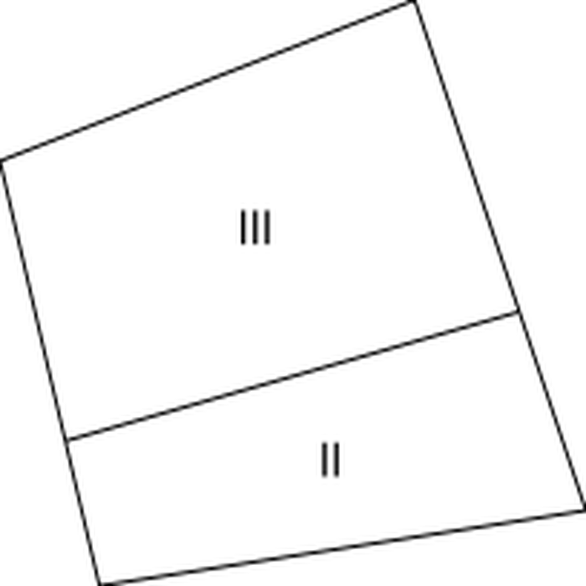
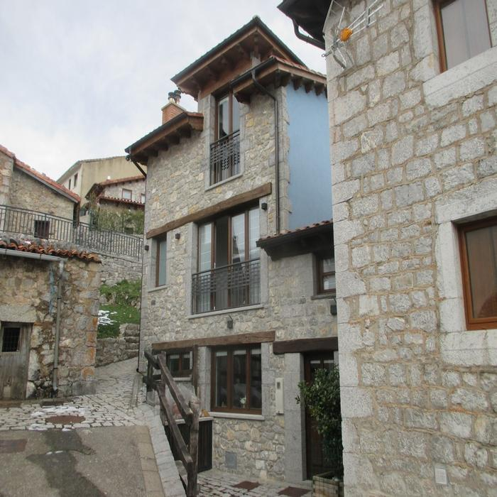

DATOS DEL INMUEBLE

SITUACIÓN INICIAL |  |  |  |  |  |  |  |  |  |  |  |  | SITUACIÓN FINAL
CARGO | LOCAL | ESC. | PL. | PTA. | TIP. (1) | CAT. (1) | USO (2) | SUP. (m²) | U. C. | E. CONS. (1) | ANT. (6) | AÑO | CARGO | LOCAL | ESC. | PL. | PTA. | TIP. (1) | CAT. (1) | USO (2) | SUP. (m²) | U. C. | E. CONS. (1) | ANT. (7) | AÑO
1 | 1 |  | 00 | 01 | 01215 | 5 | V | 34 | 0001 | N | 1997 |  | 1 | 1 |  | 00 | 01 | 01215 | 5 | V | 24 | 0001 | N | 1997 | 2007
1 | 2 |  | 00 | 01 | 01237 | 7 | AAL | 29 | 0002 | R | 1950 |  | 1 | 2 |  | 00 | 02 | 01215 | 5 | V | 39 | 0002 | N | 2020 | 2020
1 | 3 |  | 01 | 01 | 01215 | 5 | V | 34 | 0003 | N | 2007 |  | 1 | 3 |  | 01 | 01 | 01215 | 5 | V | 24 | 0003 | N | 2007
 |  |  |  |  |  |  |  |  |  |  |  |  | 1 | 4 |  | 01 | 02 | 01215 | 5 | V | 39 | 0004 | N | 2020 | 0
 |  |  |  |  |  |  |  |  |  |  |  |  | 1 | 5 |  | 02 | 02 | 01215 | 5 | V | 39 | 0004 | N | 2020 | 0

